PANTALLAS
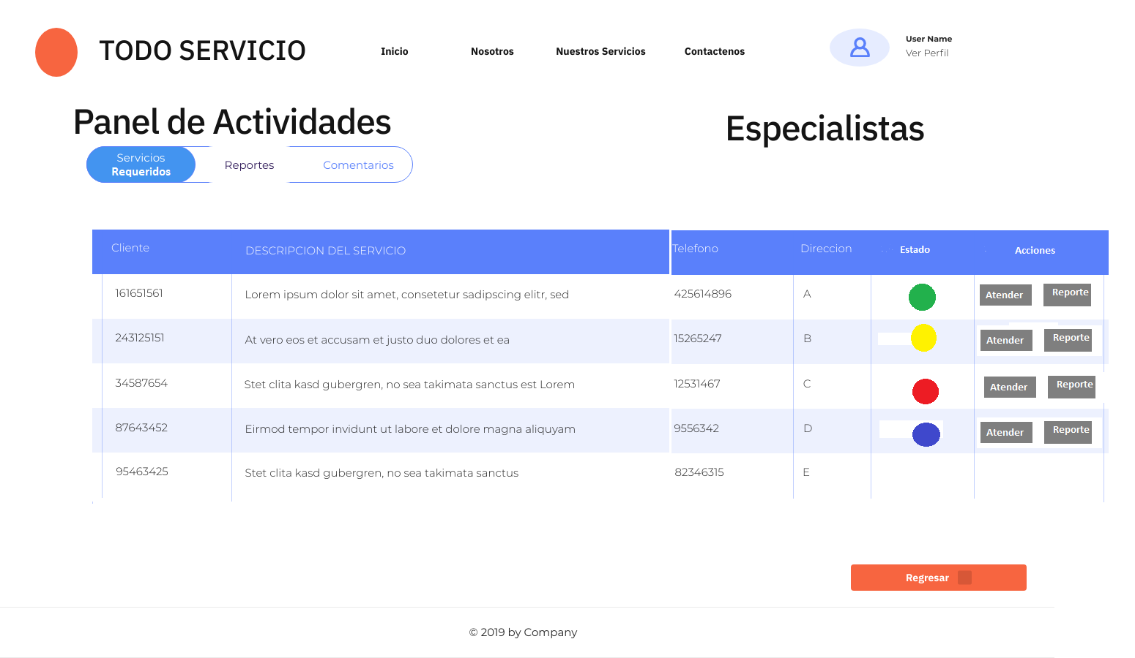
Logueo especialista |  | logueo administrador
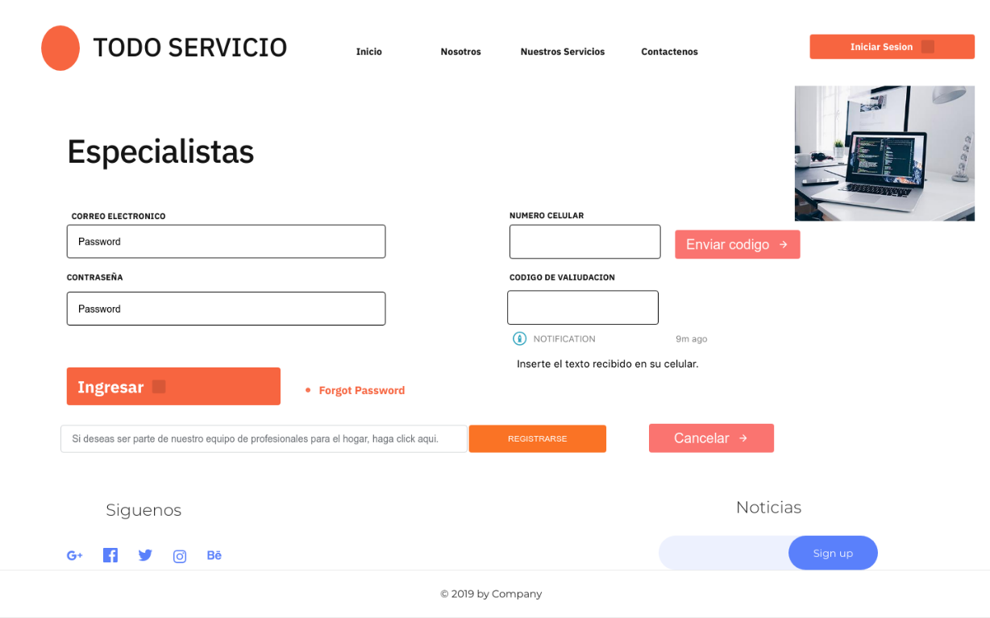
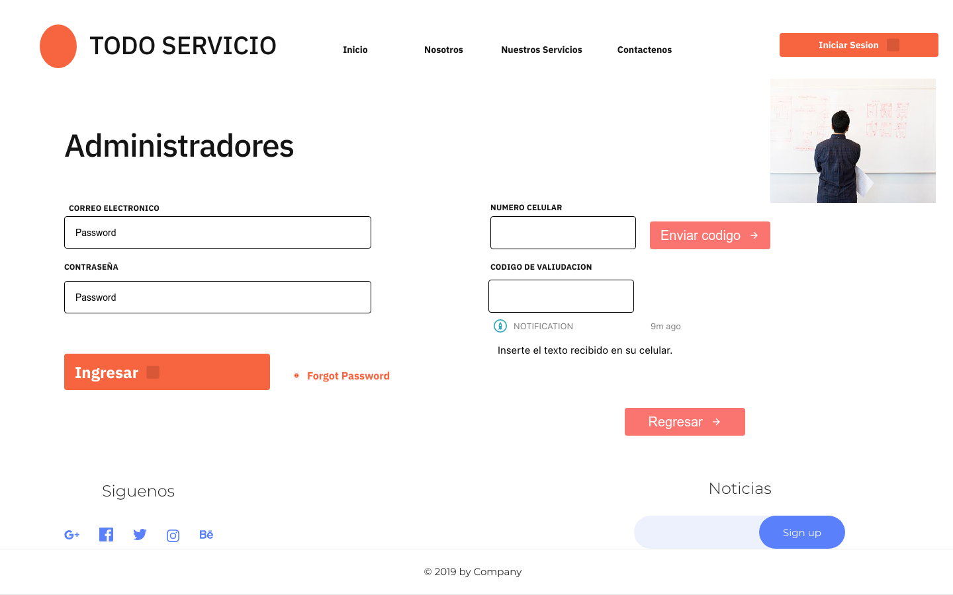

REGISTRO ESPECIALISTA |  | REGISTRO ESPECIALISTA

PANTALLA 1 | Registro Especialista | PANTALLA 2 | Seleccionar especialidad
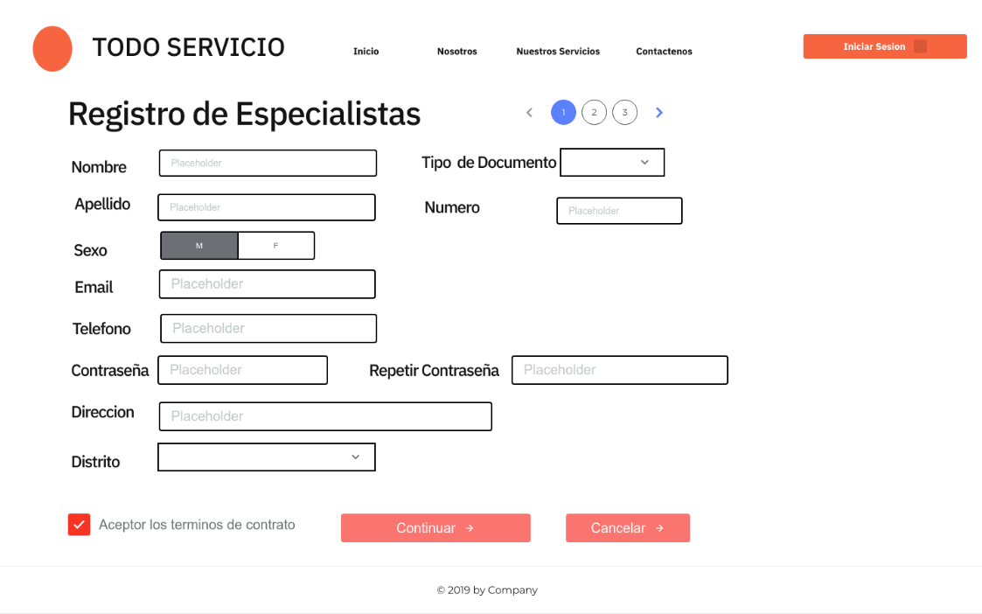
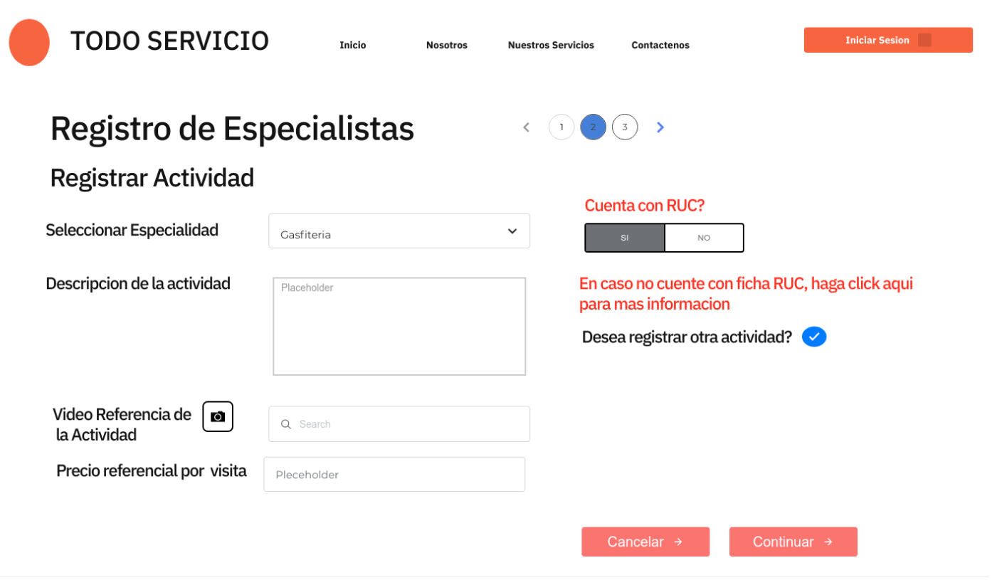

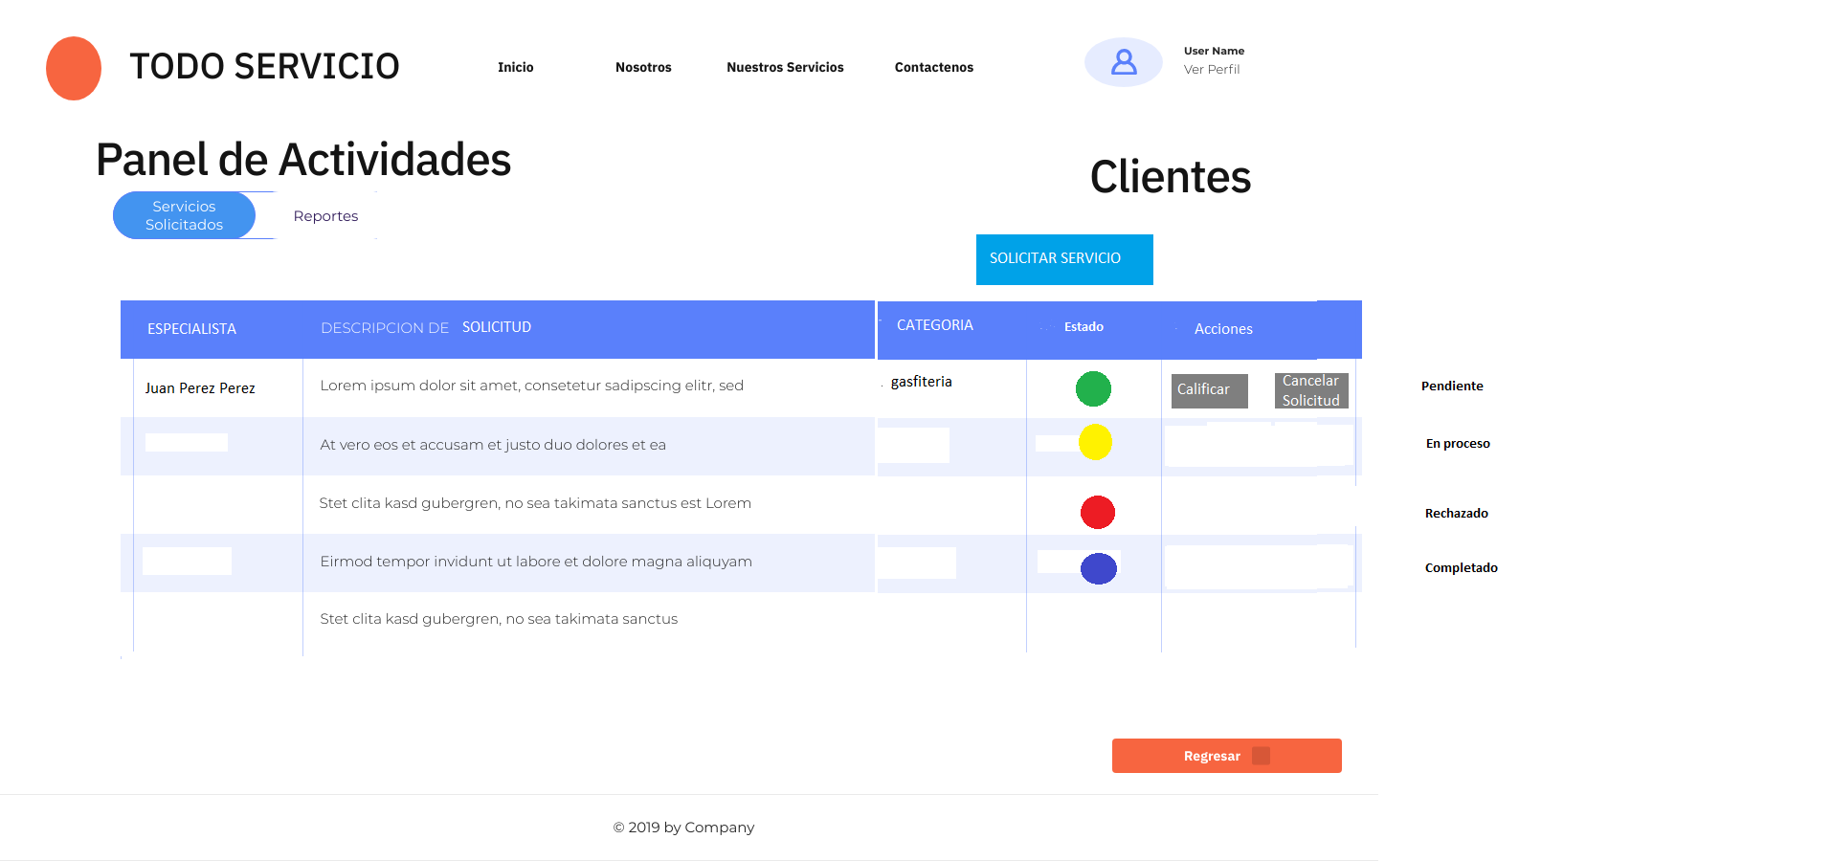
Panel de actividades cliente
 |  |  |  | SOLICITAR SERIVICO
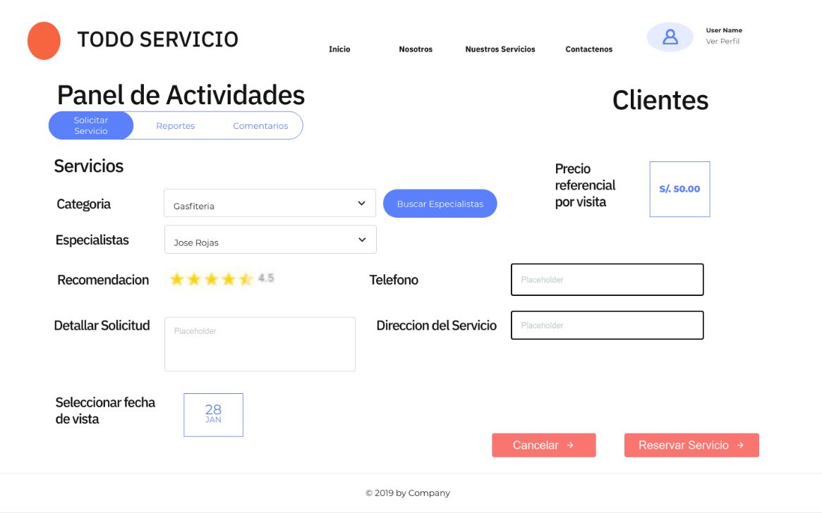

Panel Actividades especialista

